상품제안서
플씨드 폴라폴리스 넥워머 | 상품코드: F13016

 |  |  |  |  |  |  | 02-412-0044 | www.easy1.co.kr
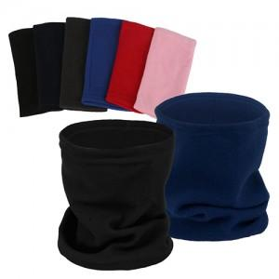

【상세/제작정보】 | <p>인쇄 후 재포장은 어려우며 상품만 배송됩니다.&nbsp;</p>

【인쇄/포장옵션】 | 실크, 자수, 스티커 / 벌크제품

【공급단가】 | 수량 | 400~ | 1,000~ | 2,000~ | 3,000~ | 5,000~
*VAT별도 | 단가 | 1,200원 | 1,160원 | 1,120원 | 1,080원 | 1,040원

【상품 URL】 | https://dev.easy1.co.kr:443/src/goods_detail.php?gdno=13016

